功能&逻辑
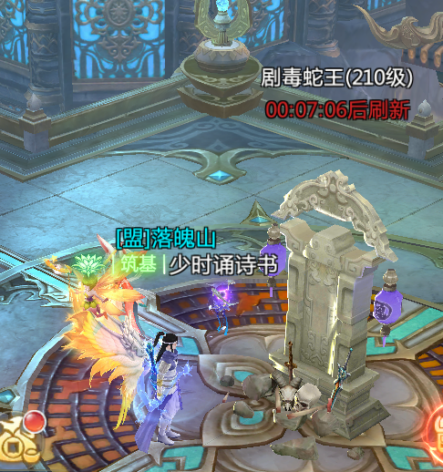
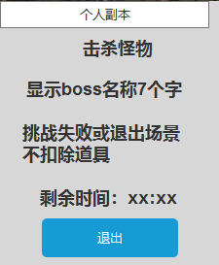
首领挑战玩法

 | 功能入口 |  |  |  |  |  |  |  | 首领挑战基本规则
 |  |  |  |  |  |  |  |  | 1.设计目的是什么
 | 1.主界面点击【首领挑战】图标进入 |  |  |  |  |  |  |  | ▶ | 提供快速定位首领，获得装备、材料的途径。
 | 2.进入本界面时，默认显示【野外首领】页签 |  |  |  |  |  |  |  | ▶ | 间接引起抢夺怪物。
 | 3.当有玩家勾选的提示首领刷新/存活时，系统有红点提示 |  |  |  |  |  |  |  | 2.解锁方式
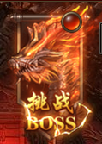
 |  |  |  |  |  |  |  |  | ▶ | 玩家到达指定角色等级和转生等级后开放。
 |  |  |  |  |  |  |  |  | 3.基本规则
 |  |  |  |  |  |  |  |  | ▶ | 首领挑战的野外首领和精英首领，都是野外的BOSS。有一定的刷新时间。
 |  |  |  |  |  |  |  |  | ▶ | 野外首领的显示是根据地图所属来展示的。
 |  |  |  |  |  |  |  |  | ▶ | 掉落读表，一个大地图的掉落一致。
 |  |  |  |  |  |  |  |  | ▶ | 精英首领的掉落更高一些。
 |  |  |  |  |  |  |  |  | 4.数值节奏
 |  |  |  |  |  |  |  |  | ▶ | 所有怪物和BOSS，在开放的时候，都可以打得过，只是快慢的区别。
 |  | 参考图标
 | 野外首领【当前为示例】

3
4
1
6
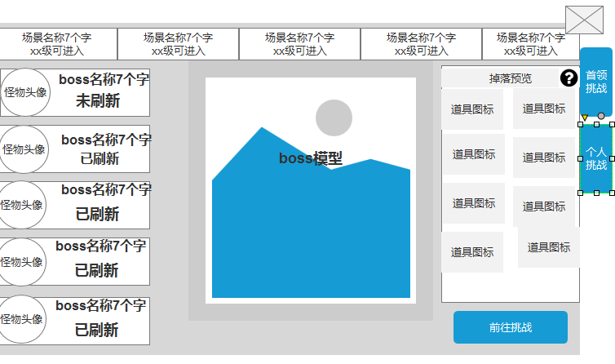
2
 |  |  |  |  |  | 1 | 地图详情 | 1 | 地图详情
 |  |  |  |  |  | ▶ | 需要显示地图的名字和进入条件。 | ▶ | 需要显示地图的名字和进入条件。
 |  |  |  |  |  |  |  | ▶ | 当进入条件不足时，点击提示“进入条件不足。”
 |  |  |  |  |  | 2 | 怪物状态 | ▶ | 进入条件需支持等级和转生配置
 |  |  |  |  |  | ▶ | 需要显示怪物的头像和名称 | 2 | 怪物状态
 |  |  |  |  |  | ▶ | 显示怪物的当前状态：“已刷新”或“未刷新” | ▶ | 需要显示怪物的头像和名称
 |  |  |  |  |  | ▶ | 选中怪物时有选中效果 | ▶ | 显示怪物的当前状态：“已刷新”或“未刷新”
 |  |  |  |  |  | ▶ | 选中怪物后，右边的模型和掉落预览跟随变化 |  | 未刷新状态下显示剩余时间
 |  |  |  |  |  | 3 | 显示怪物信息 | ▶ | 选中怪物时有选中效果
 |  |  |  |  |  | ▶ | 显示怪物的模型信息，模型随选中状态变化 | ▶ | 选中怪物后，右边的模型和掉落预览跟随变化
 |  |  |  |  |  | ▶ | 显示怪物当前的状态 | 3 | 显示怪物信息
 |  |  |  |  |  |  |  | ▶ | 显示怪物的模型信息，模型随选中状态变化
 |  |  |  |  |  | 4 | 掉落预览 | ▶ | 显示怪物当前的状态
 |  |  |  |  |  | ▶ | 需要展示掉落的图标。 |  | 已刷新或怪物复活剩余时间显示
 |  |  |  |  |  |  | 如果配置数量超出后，可以上下滑动。 | ▶ | 未刷新的首领需在位置上显示一个旗幡
 |  |  |  |  |  |  | 如果尺寸刚刚好的话，需要再最下方增加一个箭头提示下方还有展示。 |  | 旗幡上方显示剩余的刷新时间
 |  |  |  |  |  | ▶ | 说明按钮 | 4 | 掉落预览
 |  |  |  |  |  |  | 放置一个说明按钮，点击可打开说明界面 | ▶ | 需要展示掉落的图标。
 |  |  |  |  |  |  |  |  | 如果配置数量超出后，可以上下滑动。
 |  |  |  |  |  | 5 | 挑战按钮 |  | 如果尺寸刚刚好的话，需要再最下方增加一个箭头提示下方还有展示。
5
 |  |  |  |  |  | ▶ | 点击可进入到对应的地图，并且自动寻路到对应位置 | ▶ | 说明按钮
 |  |  |  |  |  | 6 | 功能页签 |  | 放置一个说明按钮，点击可打开说明界面
 |  |  |  |  |  | ▶ | 【首领挑战】、【个人挑战】，两个页签。需要选中效果。 | 5 | 挑战按钮
7
 |  |  |  |  |  |  |  | ▶ | 点击可进入到对应的地图，并且自动寻路到对应位置
 |  |  |  |  |  | 7 | 战斗列表
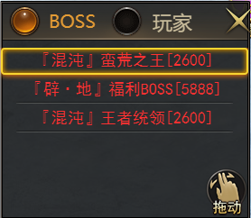
 |  |  |  |  |  | ▶ | 分为首领列表和玩家列表 | 6 | 功能页签
 |  |  |  |  |  | ▶ | 点击列表内的首领或玩家可自动寻路，并且对目标进行攻击 | ▶ | 两个页签开放的设定读表。首领挑战随系统开放，另外的根据对应的配置相应开放。

 |  |  |  |  |  |  |  | 7 | 战斗列表
 |  |  |  |  |  |  |  | ▶ | 分为首领列表和玩家列表
 |  |  |  |  |  |  |  | ▶ | 首领挑战显示判断：按照类型判断。
 |  |  |  |  |  |  |  |  | 判断是否为首领怪或精英怪
 |  |  |  |  |  |  |  | ▶ | 显示信息：首领名称和等级，玩家列表仅显示玩家的名称
 |  |  |  |  |  |  |  | ▶ | 显示排序，按照距离从上到下排序
 |  |  |  |  |  |  |  | ▶ | 显示范围：显示角色附近10格范围内的首领和玩家
 | 玩法内主界面【当前为示例】 |  |  |  |  |  |  | ▶ | 点击列表内的首领或玩家可自动寻路，并且对目标进行攻击

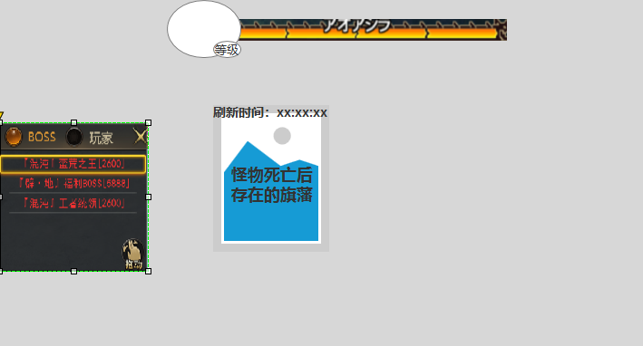

2
3
 | 个人挑战【当前为示例】
1
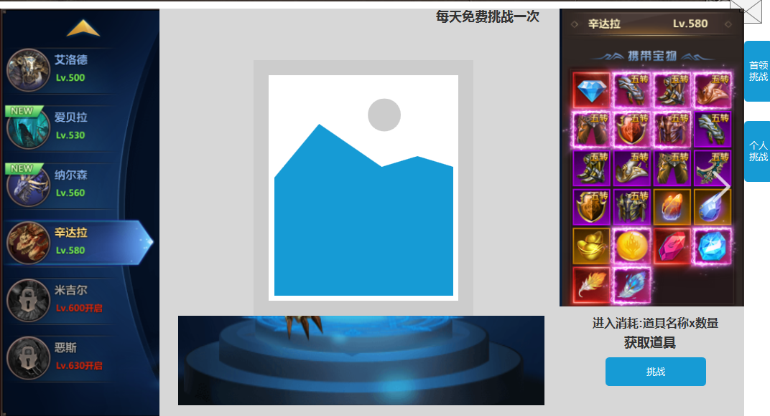
 |  |  |  | 1.首领列表 |  |  |  |  | 1.功能标题与功能说明
 |  |  |  | ▶ | 显示 首领的基础信息。 |  |  |  | ▶ | 显示 首领的基础信息。
 |  |  |  |  | 如果配置数量超出后，可以上下滑动。 |  |  |  |  | 如果配置数量超出后，可以上下滑动。
 |  |  |  | ▶ | 需要提示红点（红色规避）。 |  |  |  | ▶ | 需要提示红点（红色规避）。
 |  |  |  | ▶ | 需要首领未刷新的置灰状态。 |  |  |  | ▶ | 需要首领未刷新的置灰状态。
 |  |  |  | ▶ | 需要条件不足时显示的锁状态 |  |  |  | ▶ | 需要条件不足时显示的锁状态
 |  |  |  | 2.个人首领详情 |  |  |  |  |  | 锁状态不可点击
 |  |  |  | ▶ | 需要显示首领的形象。 |  |  |  | 2.个人首领详情
 |  |  |  | ▶ | 显示怪物的当前状态：“已刷新”或“未刷新” |  |  |  | ▶ | 需要显示首领的形象。
 |  |  |  | ▶ | 右上角添加提示：每日免费挑战一次 |  |  |  | ▶ | 显示怪物的当前状态：“已刷新”或“未刷新”
 |  |  |  | ▶ | 右下角显示今日的免费挑战次数 |  |  |  |  | 未刷新状态时：在模型下方显示剩余刷新时间
 |  |  |  | 3.掉落展示 |  |  |  |  | ▶ | 右上角添加提示：每日免费挑战一次
 |  |  |  | ▶ | 需要展示掉落的图标。 |  |  |  | 3.掉落展示
 |  |  |  |  | 如果配置数量超出后，可以上下滑动。 |  |  |  | ▶ | 需要展示掉落的图标。
 |  |  |  |  | 如果尺寸刚刚好的话，需要再最下方侧增加一个箭头提示下侧还有展示。 |  |  |  |  | 如果配置数量超出后，可以上下滑动。
 |  |  |  | 4.挑战信息 |  |  |  |  |  | 如果尺寸刚刚好的话，需要再最下方侧增加一个箭头提示下侧还有展示。
 |  |  |  | ▶ | 进入消耗：显示进入场景需消耗的道具：道具图标，道具名称x数量
 |  |  |  | ▶ | 点击获取道具，出现道具的购买界面
 |  |  |  | ▶ | 需要一个“免费挑战”的按钮，免费挑战之后才是“挑战”按钮 |  |  |  | 4.挑战信息
 |  |  |  |  |  |  |  |  | ▶ | 挑战次数：玩家每日可免费挑战一次，免费次数所有个人boss共享
4
 |  |  |  |  |  |  |  |  |  | 使用完免费次数后，只能使用道具进入
 | 道具购买界面【当前为示例】 |  |  |  |  |  |  |  | ▶ | 进入消耗：显示进入场景需消耗的道具：道具图标，道具名称x数量
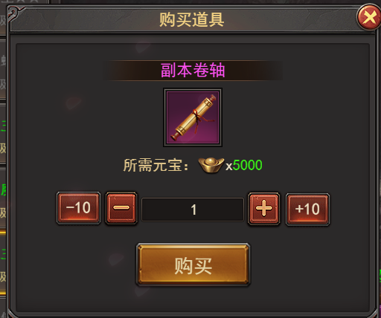
 |  |  |  |  |  |  |  |  |  | 挑战失败或主动退出副本不扣道具
 |  |  |  |  |  |  |  |  | ▶ | 点击获取道具，出现道具的购买界面
 |  |  |  |  |  |  |  |  | ▶ | 需要一个“免费挑战”的按钮，免费挑战之后才是“挑战”按钮
 |  |  |  |  |  |  |  |  | ▶ | 时间限制：进入挑战后需在规定时间内击败，未击败则弹出挑战失败界面，并自动退出个人副本

 | 游戏内右框界面【当前为示例】 |  | 游戏内击败怪物后场景样式【当前为示例】

功能美需
UI需求

 | 序号 | 类型 | 对应界面 | 内容 | 功能需求 | 策划建议 | 参考图
 | 1 | UI | 转生界面 | 转生界面 | 详见界面功能设计
 | 2 | UI
 | 3 | UI
 | 4 | UI
 | 5 | UI
 | 6 | UI
 | 7 | UI
 | 8 | UI
 | 9 | UI
 | 10 | UI
 | 11 | UI
 | 12 | UI
 | 13 | UI
 | 14 | UI
 | 15 | UI
 | 16 | UI
 | 17 | UI
 | 18 | UI
 | 19 | UI

背景图需求

 | 序号 | 类型 | 对应界面 | 内容 | 功能需求 | 策划建议 | 参考图
 | 1 | 2D原画 | 转生界面背景图 |  | 体现转生概念的界面背景底图一张
 | 3 | 2D原画 | 人物原画 |  | 放在转生界面的左边，可以是一个人物。轮廓需明显一点 |  | 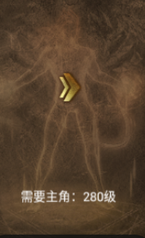
 | 4 | 2D原画
 | 5 | 2D原画
 | 6 | 2D原画

道具图标需求

 | 序号 | 类型 | 图标需求 | 内容描述 | 功能需求 | 尺寸需求 | 参考图

动效需求

 | 序号 | 类型 | 内容 | 描述 | 功能需求 | 策划建议 | 参考图
 | 1 | 动画特效 | 节点升级特效 | 显示当前的节点特效，类似一团火焰或者光源
 | 2 | 动画特效 | 炼体成功特效 | 需要动态的字“炼体成功” |  |  | 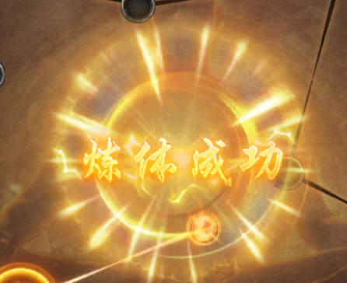

其他 （ICON，模型，表情等）

 | 序号 | 类型 | 对应界面 | 内容 | 功能需求 | 策划建议 | 美术资源定稿 存档路径（美术填写）
 | 1 | 2D原画 | 炼体未激活节点 |  | 炼体未激活节点
 | 2 | 2D原画 | 炼体未激活节点 |  | 炼体未激活节点
 | 3 | 2D原画 | 未达到炼体进度条 | 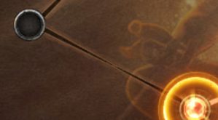 | 未达到的进度（需要置灰或者是黑暗版）
 | 4 | 2D原画 | 已达到的炼体进度条 | 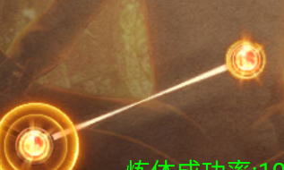 | 已达到的炼体进度条
 | 5 | ICON | 转生晶体 | 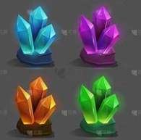 | 需“蓝紫橙红”4种颜色的晶体道具图标
 | 6
 | 7
 | 8
 | 9
 | 10
 | 11
 | 12
 | 13
 | 14
 | 15
 | 16
 | 17
 | 18
 | 19

